040
 | HOJA DE INSTRUCCIÓN DE INSPECCION/RECIBO DE MATERIA PRIMA

 | No. |  |  |  | Fecha de Inspección:
20 | 2025/013 |  |  |  | 25/03/2024

Descripción de Materia Prima recibida: |  |  | Proveedor: |  | Factura No. |  | Fecha de Factura:
Lamina en Hoja. Cal. 22 A1008-DS |  |  | Serviacero Planos S de RL de CV |  | LE 297325 |  | LE 297597

Calibre de lámina |  | No. de pedido |  | No. de rollo |  | No. de Pz./Kg.

,030" ± ,0015" |  | 24609299 |  | 2414590 |  | 172/3068

Lecturas de muestreo:

Ancho | Largo |  | Instrucciones para la Inspección: 1.- Deberán ser revisadas las propiedades mecánicas y la composición química del material de acuerdo a especificaciones técnicas establecidas en el reverso de este documento contra certificado de material (CM) si éstas cumplen se marca con una o en su defecto, si no cumplen cun una en la columna CM correspeondiente. 2,- Se evalua el aspecto dimensional, midiendo el espesor como se indica en la figura. Nota: Si al menos un aspecto no se cumple se rechaza el material y se actua conforme al procedimeinto MP-7.10
0.0292 | 0.0292
0.0292 | 0.0292
0.0292 | 0.0292
0.0295 | 0.0295
0.0295 | 0.0295
0.0295 | 0.0295
0.0295 | 0.0295
0.0295 | 0.0295
0.0294 | 0.0294
0.0295 | 0.0295

Observaciones a los resultados dimensiónales, propiedades mecánicas y requerimientos químicos:

SE LIBERAN 172 PIEZAS, CON UN TOTAL DE 3068 KG

Aceptación |  |  |  |  | Rechazo | √

Observaciones a la disposición de la Materia Prima:
MATERIAL DENTRO DE ESPECIFICACIÓN
 |  | 50
 |  | 50

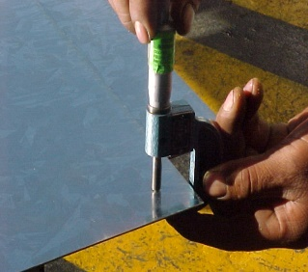
 |  |  |  |  | NOTA: En la imagen se indican los lugares para toma de lectura del espesor de lámina, utilizando micrómetro para espesores en el rango adecuado.

Nombre y Firma

LAURA
Aseguramiento de Calidad

